tps对比
tps反应服务器单位时间内处理请求的数量 现象： 1)tps随着并发的增加，整体呈现增长趋势，在并发稳定时段tps呈现较大幅度的波动，50并发以内波动分布均匀，超过50并发则波动分布趋于无规律。这种波动一定程度上弱化了并发加载阶段tps应呈现的阶梯走势； 2)tps在0-50并发之间，呈现明显的增长趋势，50并发以后没有明显增长趋势，但波动明显； 3)对于http协议接口，在50并发时tps出现了较为明显的跃升； 4)释放并发时偶尔出现不同程度的归零想象。 5)Nginx-https接口在1000并发以内，tps会迅速进入相对稳定的波动区，释放并发时规律的概率和频率都随之增加，1200并发之后，tps曲线异常。 分析结论： 1）50并发以内服务器具备良好的稳定，tps随着并发增加呈现近乎线性增长，超过50并发则服务器稳定性开始下降，tps基本不再随并发增长。 2）释放并发时，可能会出现tps归零现象，可能原因（测试工具稳定性欠佳）。
事务图 | 20并发5min | 50并发5min | 100并发5min | 200并发5min | 500并发5min | 800并发5min | 1000并发5min | 1200并发5min | 1500并发5min
https-nginx | 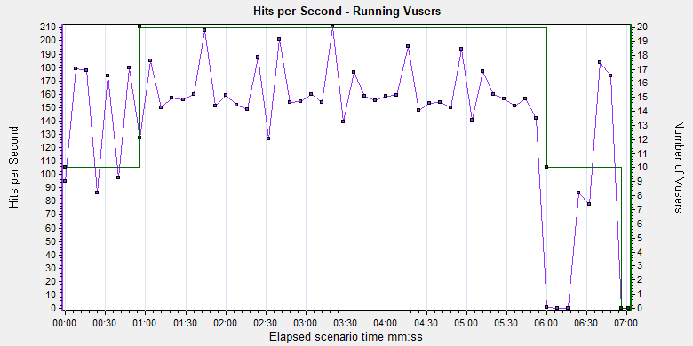 | 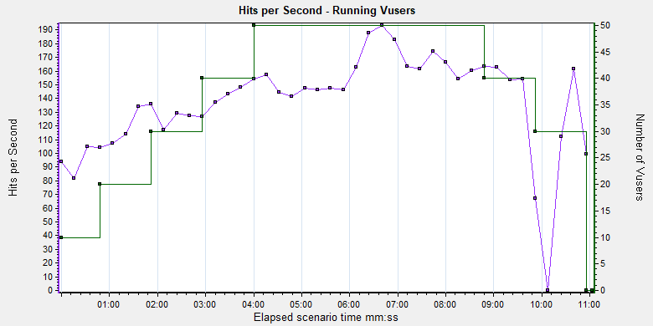 | 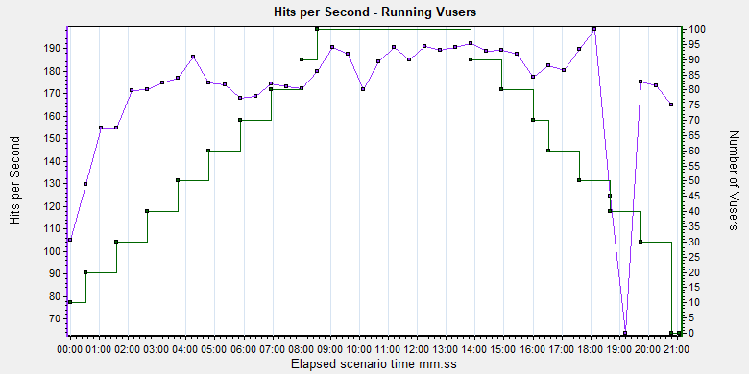 | 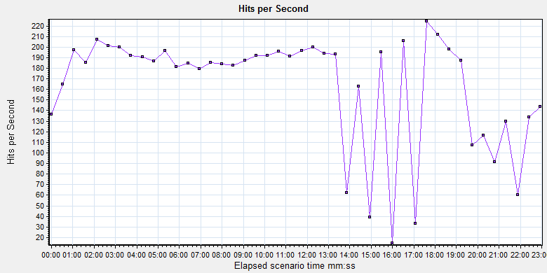 | 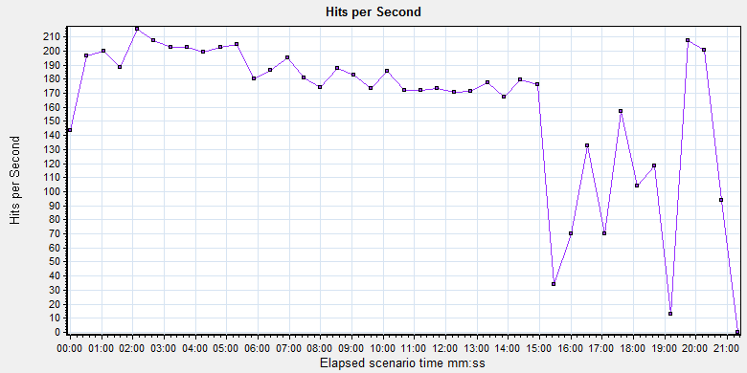 | 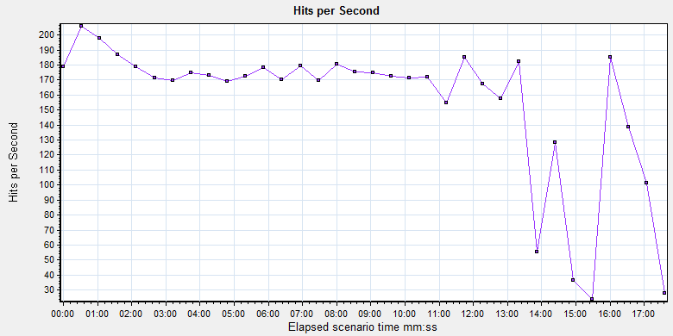 | 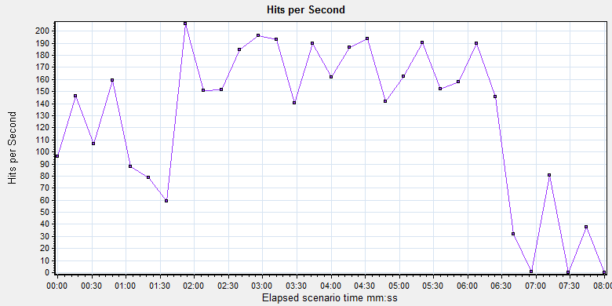 | 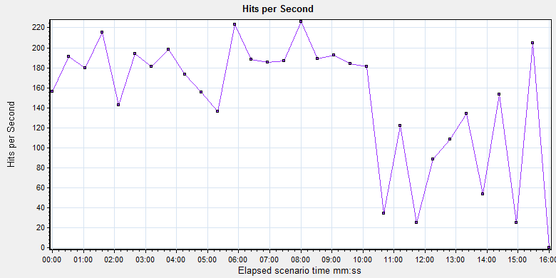 | 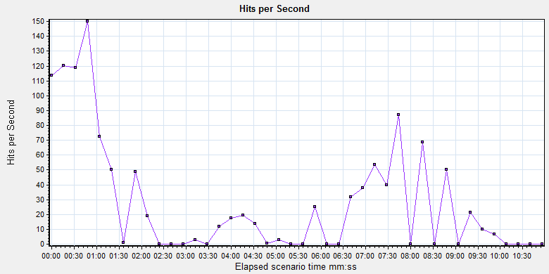
https-tomcat | 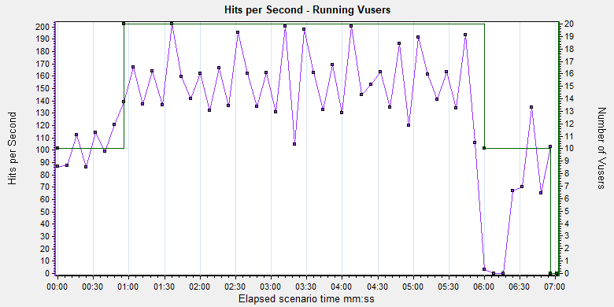 | 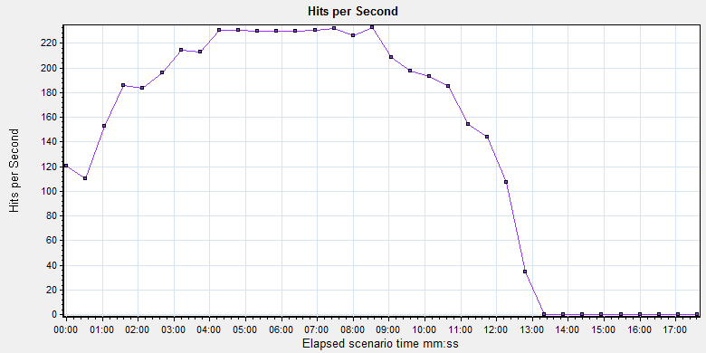 | 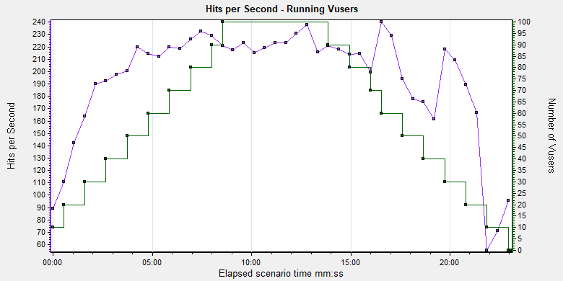
http-nginx | 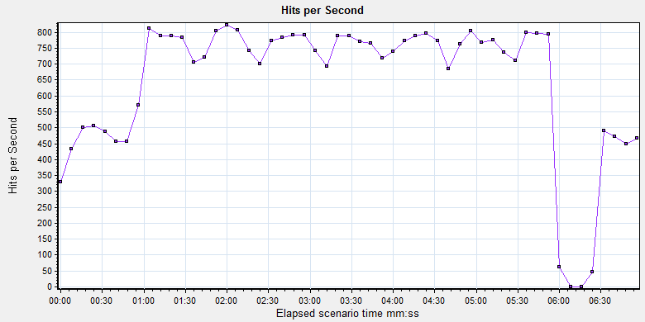 | 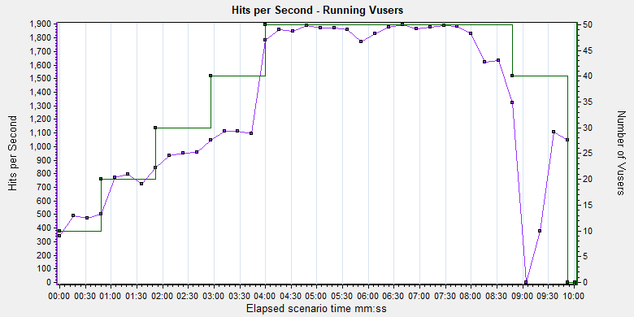 | 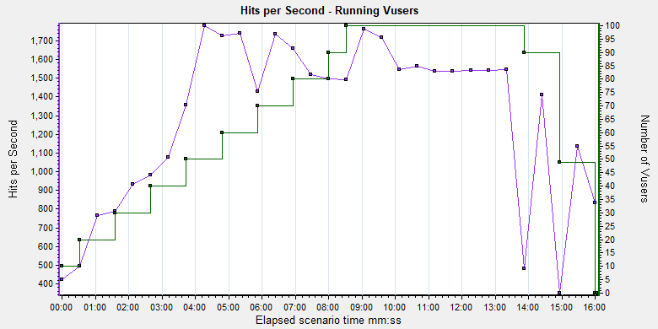
http-tomcat | 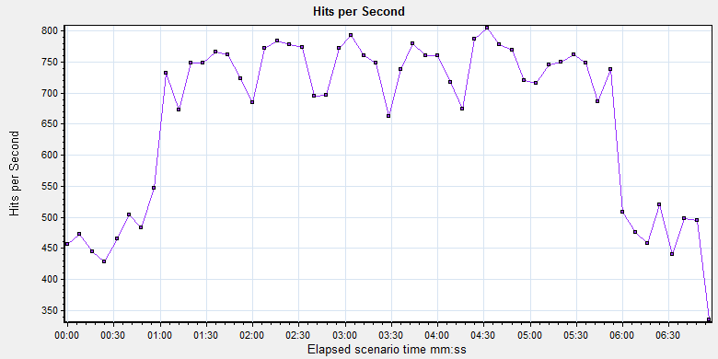 | 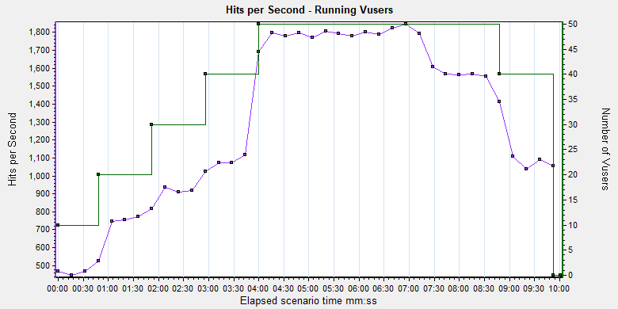 | 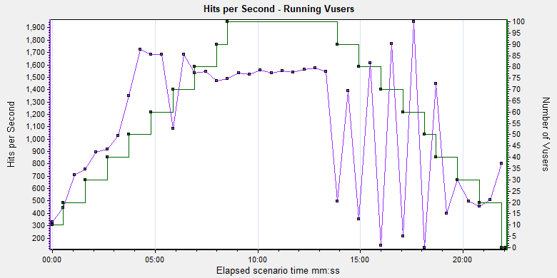

响应对比
现象： 1）偶发的异常的最大响应时间在每次测试中最多出现一次，且都发生在并发释放的时候。 2）响应时间随着并发的增加呈现较为明显的增长趋势，偶尔出现回退现象，可能原因（白天测试，有人使用服务器，对测试结果产生干扰） 3）所有响应曲线在并发稳定后都会出现一段较长时间的幅度很小的稳定期，比较Nginx和Tomcat数据，相同并发下，Tomcat响应更快点。 4）Nginx-https接口在200并发以内，响应良好，一般小于1s，500并发下响应接近3s，可以视为用户体验的极限并发，1000并发以内，响应时间随并发基本可以稳定增长并维持一段稳定期，1000并发之后，稳定性会很差，超时响应出现概率迅速增加，超时时间也响应增长。 分析结论： 1）响应时间与并发存在一定线性关系 2）释放并发时，容易出现响应超时 3）相同并发下，Nginx服务器的响应要略慢于Tomcat。
响应图 | 20并发5min | 50并发5min | 100并发5min | 200并发5min | 500并发5min | 800并发5min | 1000并发5min | 1200并发5min | 1500并发5min
https-nginx | 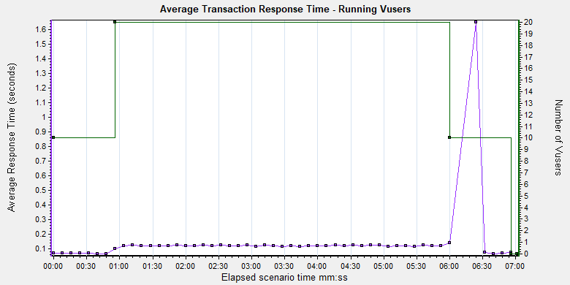 | 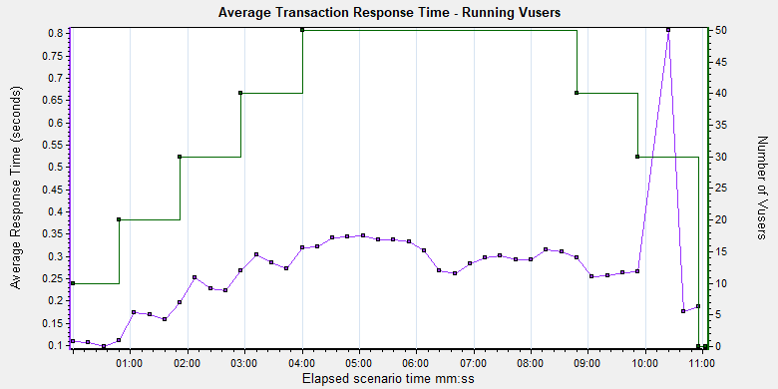 | 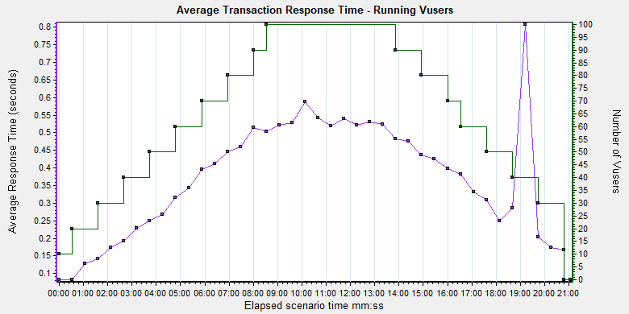 | 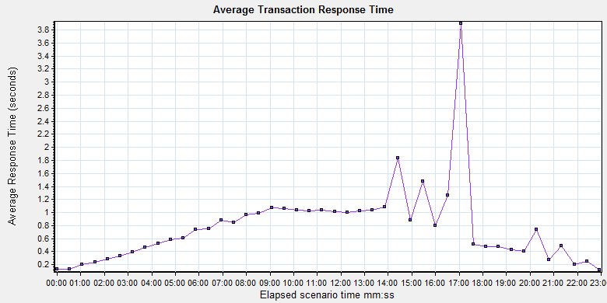 | 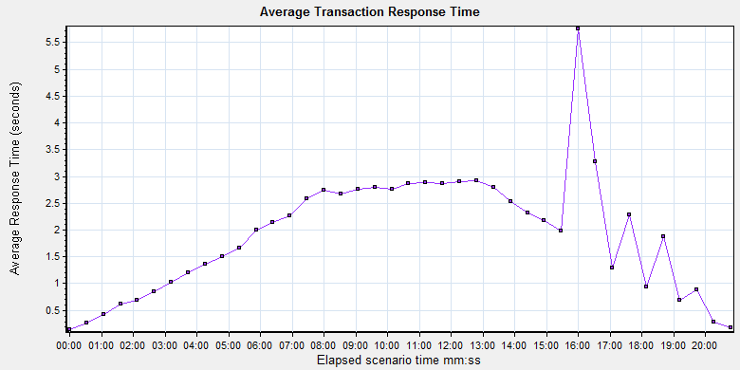 | 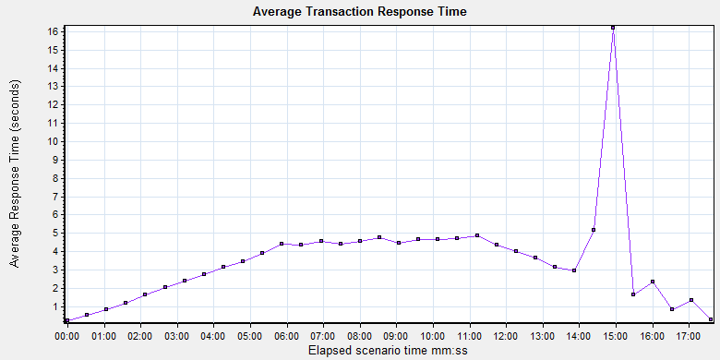 | 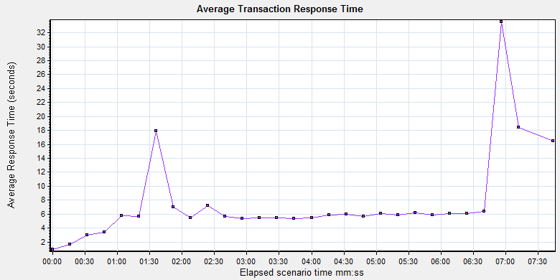 | 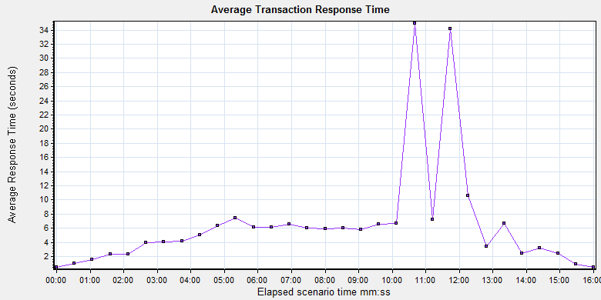 | 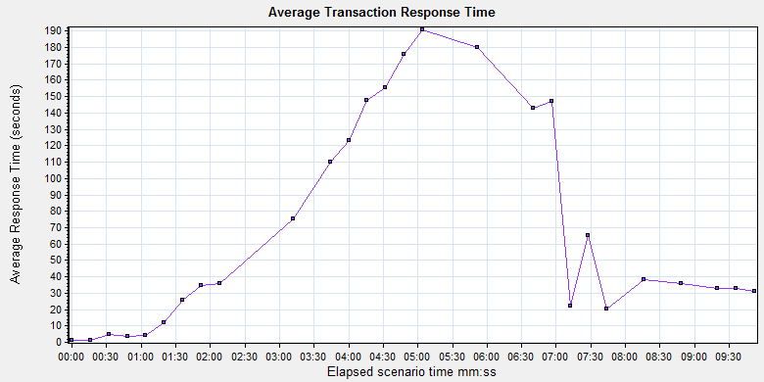
https-tomcat | 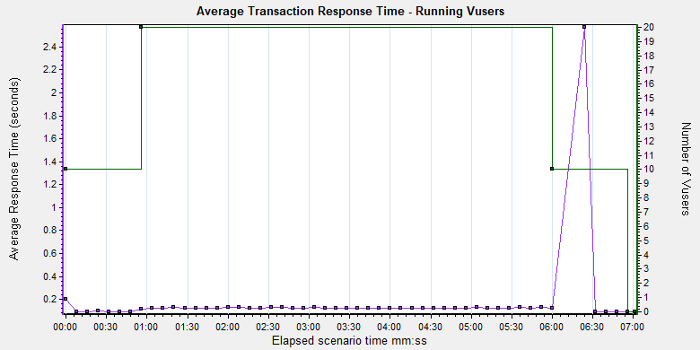 | 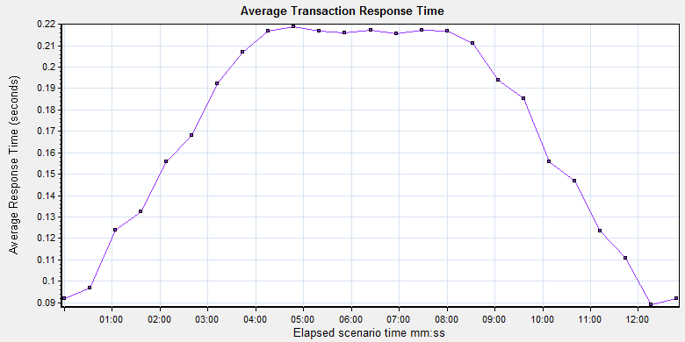 | 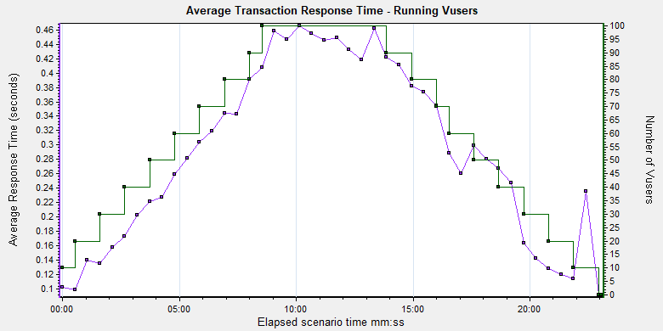
http-nginx | 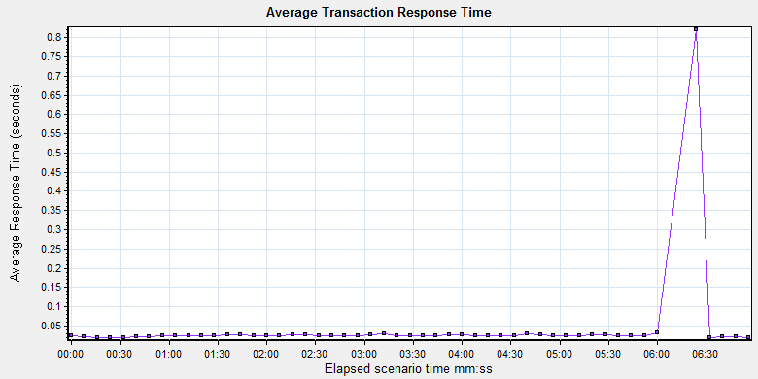 | 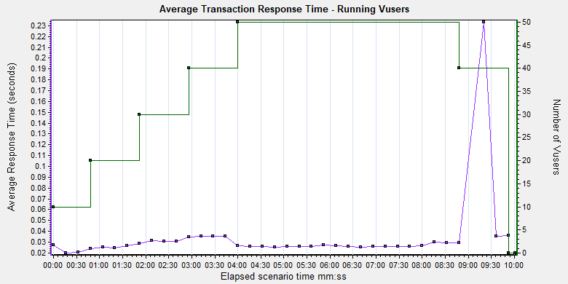 | 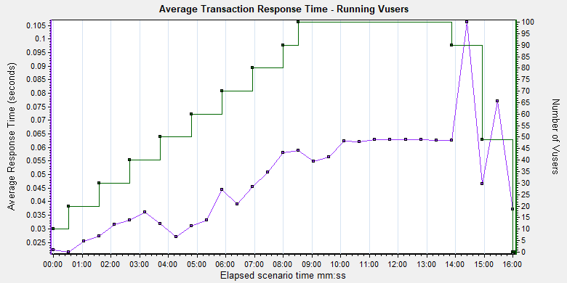
http-tomcat | 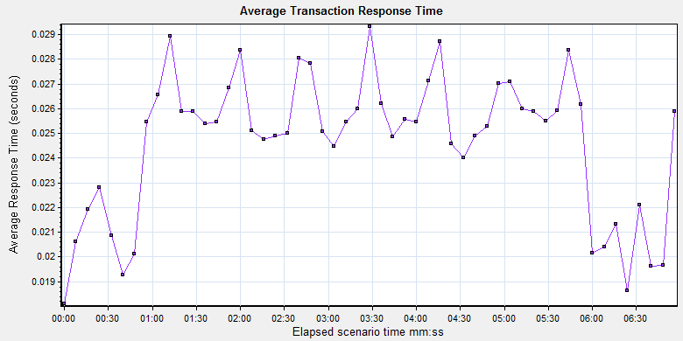 | 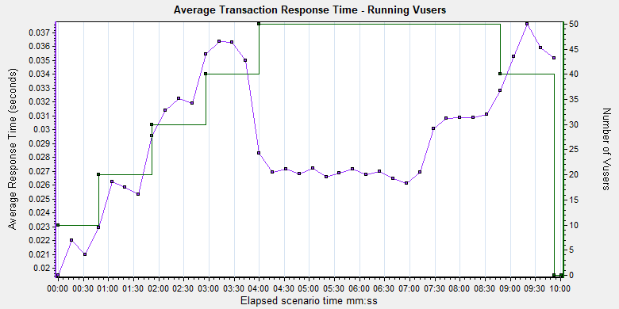 | 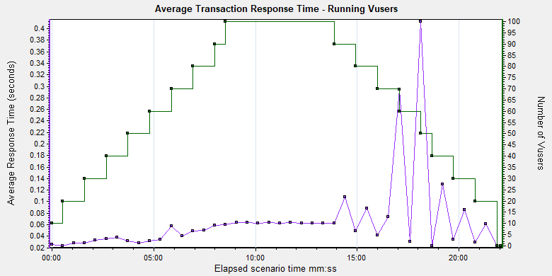

吞吐量对比
吞吐量反应系统单位时间传输的数据量，吞吐量曲线与tps曲线重合度很高，因为每次请求的数据量是一样的，所以吞吐量是tps的倍数，分析与tps相同。
吞吐量 | 20并发5min | 50并发5min | 100并发5min | 200并发5min | 500并发5min | 800并发5min | 1000并发5min | 1200并发5min | 1500并发5min
https-nginx | 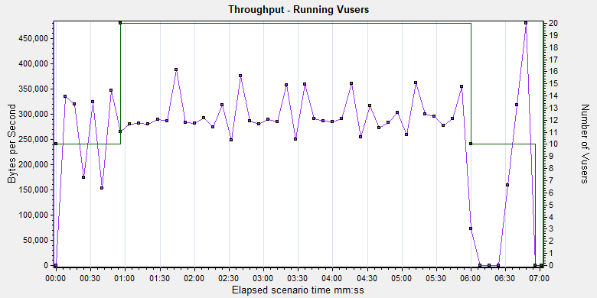 | 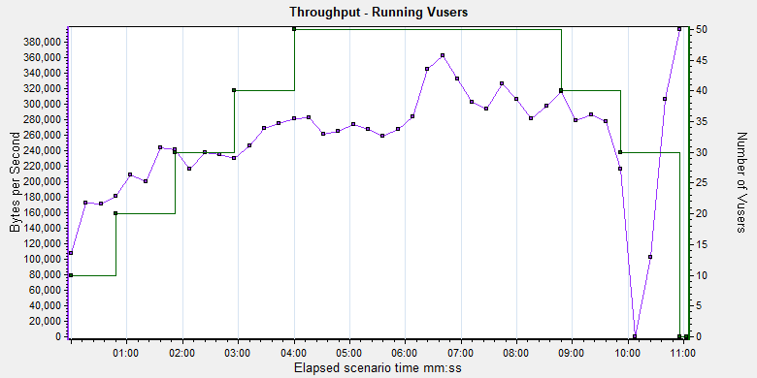 | 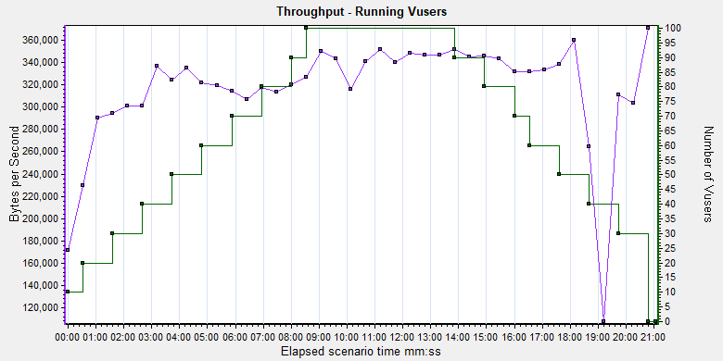 | 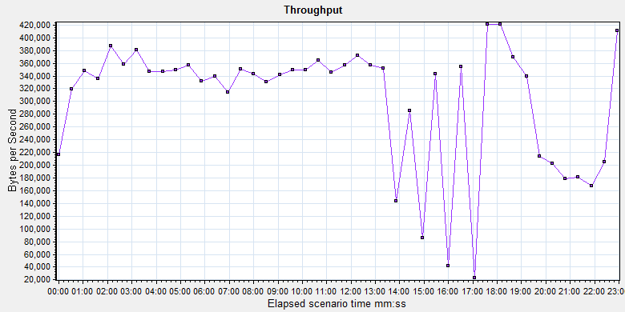 | 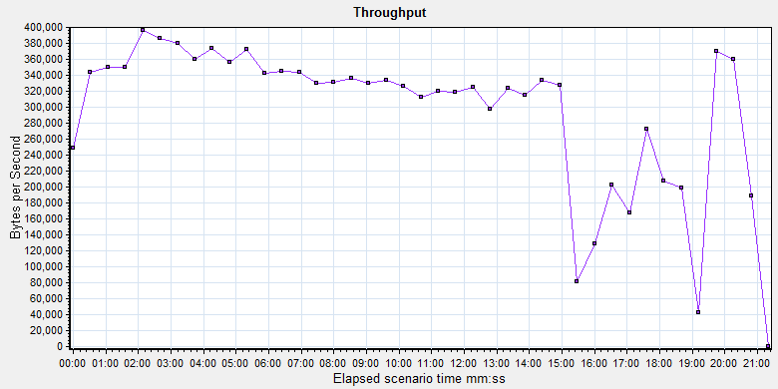 | 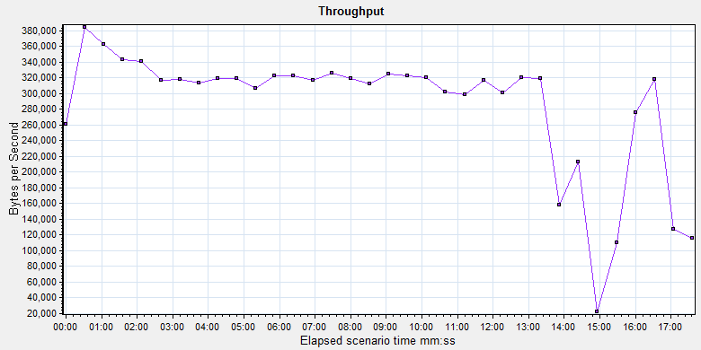 | 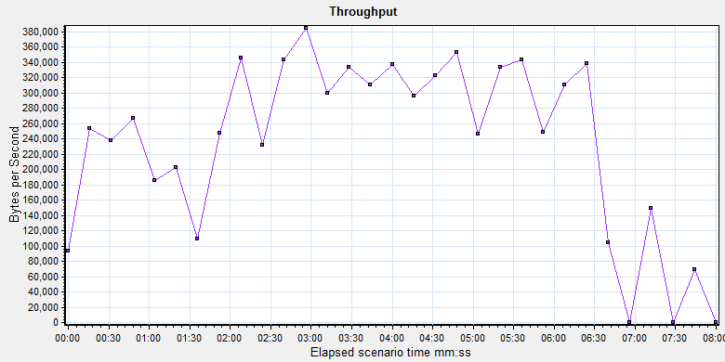 | 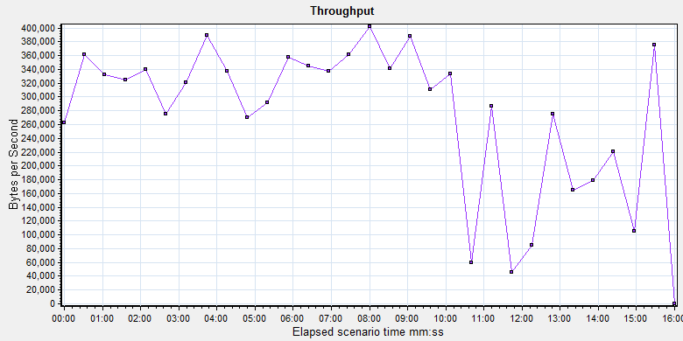 | 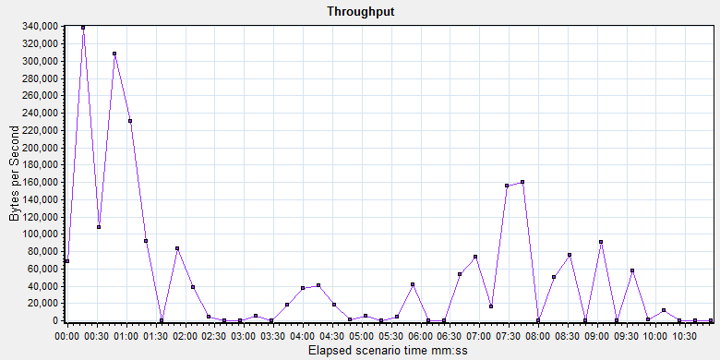
https-tomcat | 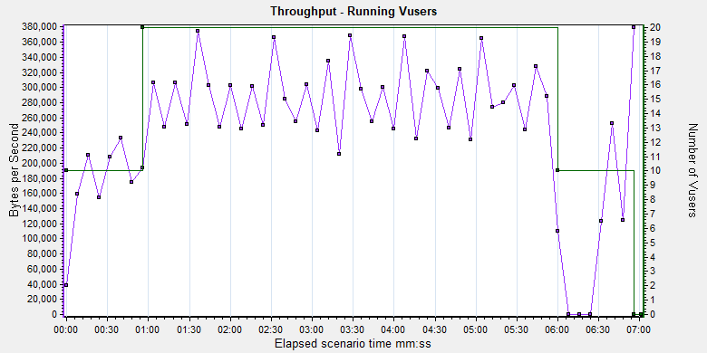 | 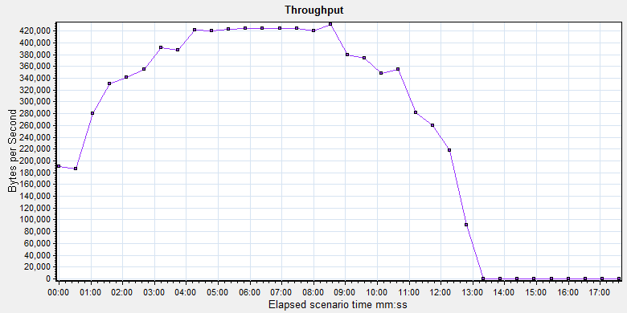 | 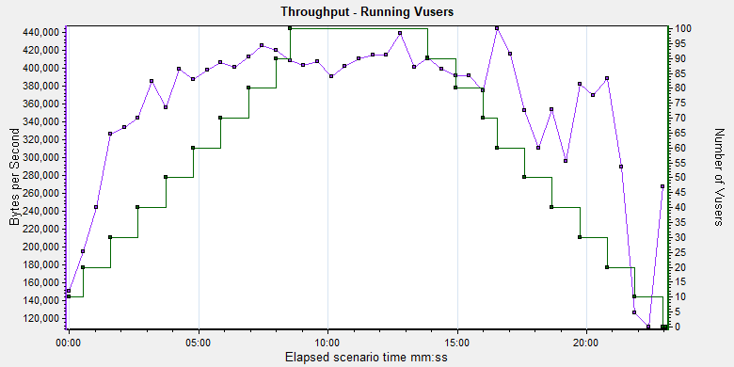
http-nginx | 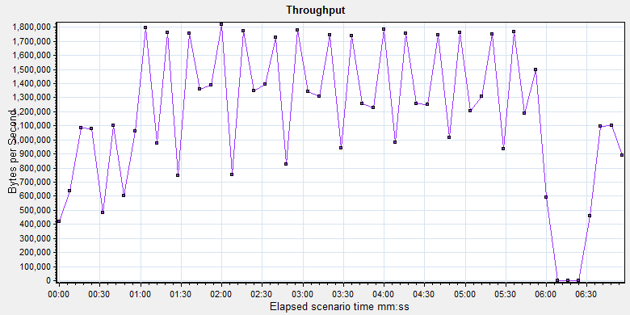 | 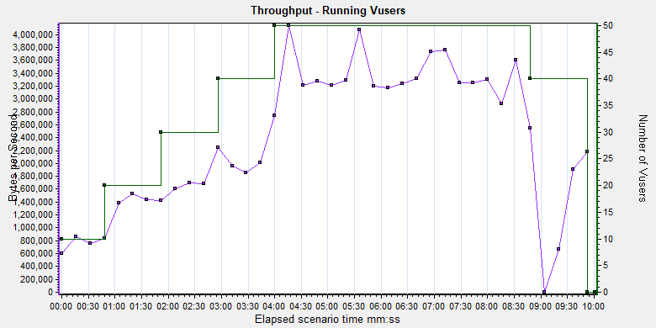 | 
http-tomcat |  |  | 

